인게임 알고리즘
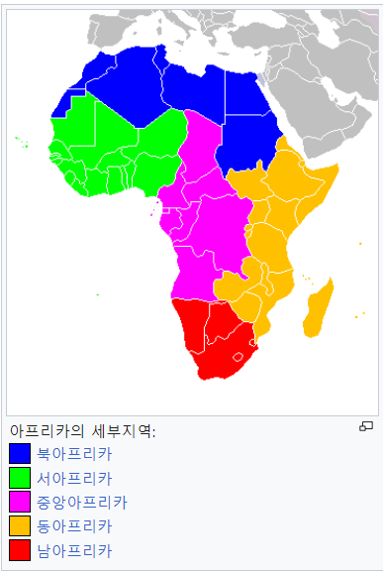
전체 알고리즘
국가 선택 | 국가별로 특징이 있음(기후, 인구 등)
대륙 선택 | 대륙별로 특징이 있음(문화, 기후 등) | 대륙별 특징
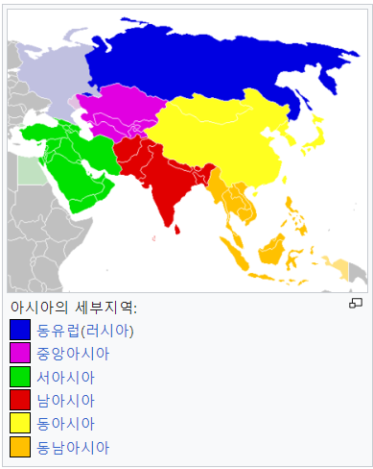
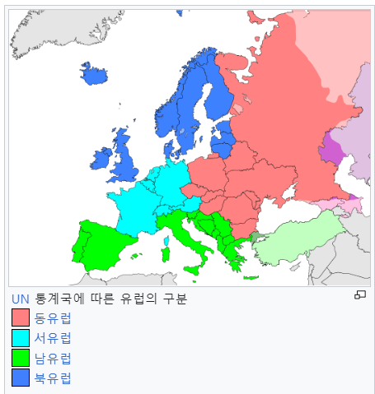
선택한 대륙에서 첫 감염자 발생 |  | 대륙명 | 대륙 설명 | 전염성 | 치료제 개발 수치

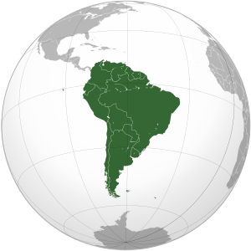
바이러스 특성이 적용된 상태에서 전염됨 |  | 동아시아 | 뚜렷한 사계절 | 0 | 0
일정 기준(감염률로 지정하거나 랜덤하게)이 지나면 바이러스가 발견되고 치료제 개발이 시작됨 |  | 북아시아 | 춥고 건조 | -3 | 0
치료제개발은 바이러스 특성 중 유전자 변형 분류의 특성들이 적용됨 |  | 동남아시아 | 덥고 습함 | 3 | -1
치료제 개발이 일정 기준이 넘어가면 감염자가 비감염자로 바뀜 |  | 남아시아 | 덥고 습함 | 2 | -1
감염자 혹은 비감염자가 100%가 되면 게임이 끝남 |  | 중앙아시아 | 사계절 내내 건조함 | 1 | 0
 |  | 서아시아 | 덥고 건조 | 0 | 0
인게임 알고리즘 | 비고 | 중앙아프리카 | 사막과 열대우림의 수렴지역 | 1 | -1
전염성, 치료제 개발 확률 두 가지의 기준이 있음 |  | 북아프리카 | 건조하고 사막이 많음 | -2 | -2
둘 다 default 값은 10% |  | 남아프리카 | 사바나 초원과 열대우림 | 3 | -2
대륙별로 감염자 수 계산 |  | 남유럽 | 고온건조 | 1 | 1
감염률=감염자 수/대륙인구 |  | 북유럽 | 한랭한 기온 | 3 | 0

전세계 감염률=전세계 감염자수/전세계 인구 |  | 동유럽 | 연교차가 큼 | 2 | 0
감염자 수가 0인 대륙은 감염자가 생기지 않음 |  | 서유럽 | 일년 내내 따듯함 | 0 | 1
감염자 수가 0인 대륙은 한 대륙의 감염률이 10% 5%가 넘으면 10% 20%의 확률로 첫 감염자가 생김 | 확률 계산 필요 | 북아메리카 | 춥고 습함 | -1 | 2
대륙에서 최초 감염자가 생길 때까지 1초에 한 번씩 다시 계산함 |  | 남아메리카 | 고온다습 | 2 | 0
감염자 수가 0이 아닌 대륙은 전염성 값을 확률로 하여 1초에 한 번씩 계산해서 감염자가 1 1000 5000 1000씩 늚 | 계산하는 시간, 감염자 늘어나는 수 편집 필요 | 오세아니아 | 덥고 습함 | 3 | 0
감염률이 100%가 된 대륙은 더 이상 감염자가 생기지 않음
모든 대륙의 감염률이 100%가 되거나 0%가 되면 게임 종료됨
치료제 개발은 전 세계 감염률이 10% 이상이 되면 대륙별 감염률이 최대인 대륙의 치료제 개발 수치를 적용한(10+-x) 치료제 개발 확률로 치료제 개발률이 0%에서 시작됨 | 기준 감염률 수정 필요
치료제는 대륙별이 아니라 전 세계가 하나의 치료제개발률을 가짐
1초에 한 번씩 치료제 개발 확률로 치료제 개발률이 +1 +0.5%가 됨 | 계산하는 시간 편집 필요
2초에 한 번씩 치료제 개발률로 전염성이 -1 -0.5%가 됨 | 계산하는 시간 편집 필요
1분에 한 번씩 환경특성이 각 확률로 발현됨 만약 두가지 이상의 환경특성이 동시에 발현되면 발현확률이 적은 특성만 발현됨 | 계산하는 시간 편집 필요
유전자는 최초에 10으로 시작, 전세계감염률이 +5 +1가 될 때, 새로운 대륙에서 새 감염자가 생길 때(최초 1회)에 유전자를 1씩 얻음

UI
UI

Figma | https://www.figma.com/file/h3my59eobBcxDYckQ1lcqn/Zombies-Rule-the-World?node-id=0%3A1

UI 설명 및 에셋 링크 |  | 요소 번호는 피그마에 comment로 남겨둠
1.1 Start
프레임 이름 | 프레임 미리보기 | 요소 번호 | 요소 | 에셋 링크, 폰트 | 타입 | 설명 | int | StringUI | String
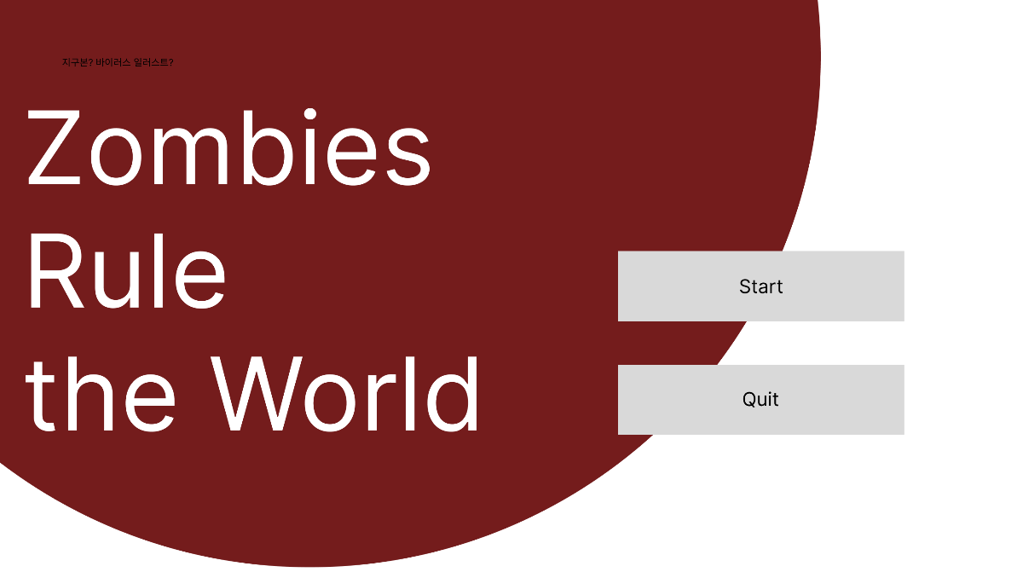
Start |  | 1 | 게임 제목 | Rubik Glitch - Google Fonts | 텍스트 | 효과 없음 | 1 | Game_Title | Zombies Rule the World
 |  | 2 | 지구본 | https://assetstore.unity.com/packages/vfx/shaders/earth-rendering-free-54914 | 사진 | 효과 없음, 천천히 돌아가는 모션효과 | 2 | Earth
 |  |  |  | 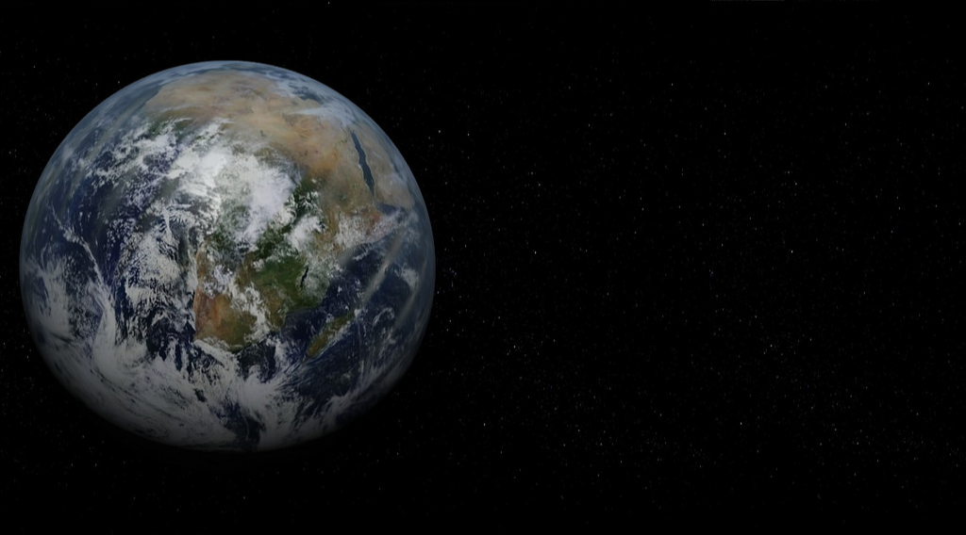
 |  | 3 | 새 게임 버튼 | https://assetstore.unity.com/packages/2d/gui/sci-fi-gui-skin-15606 | 버튼 | 누르면 2.1 Start로 넘어감 | 3 | Game_Start | 새 게임 Start
 |  |  | 게임 이어하기 버튼 |  | 버튼 | 누르면 저장되어있던 게임을 불러오고 불러와진 게임을 시작함 | 4 | Game_Resume Game_Quit | 이어 하기 Quit
 |  |  | 설정 버튼 |  | 버튼 | 누르면 설정화면으로 넘어감 | 5 | Setting | 설정
 |  |  |  | Dosis - Google Fonts Medium 500
 |  | 4 | 게임종료 버튼 | https://assetstore.unity.com/packages/2d/gui/sci-fi-gui-skin-15606 | 버튼 | 누르면 게임 종료 | 5 | Game_Quit | Quit

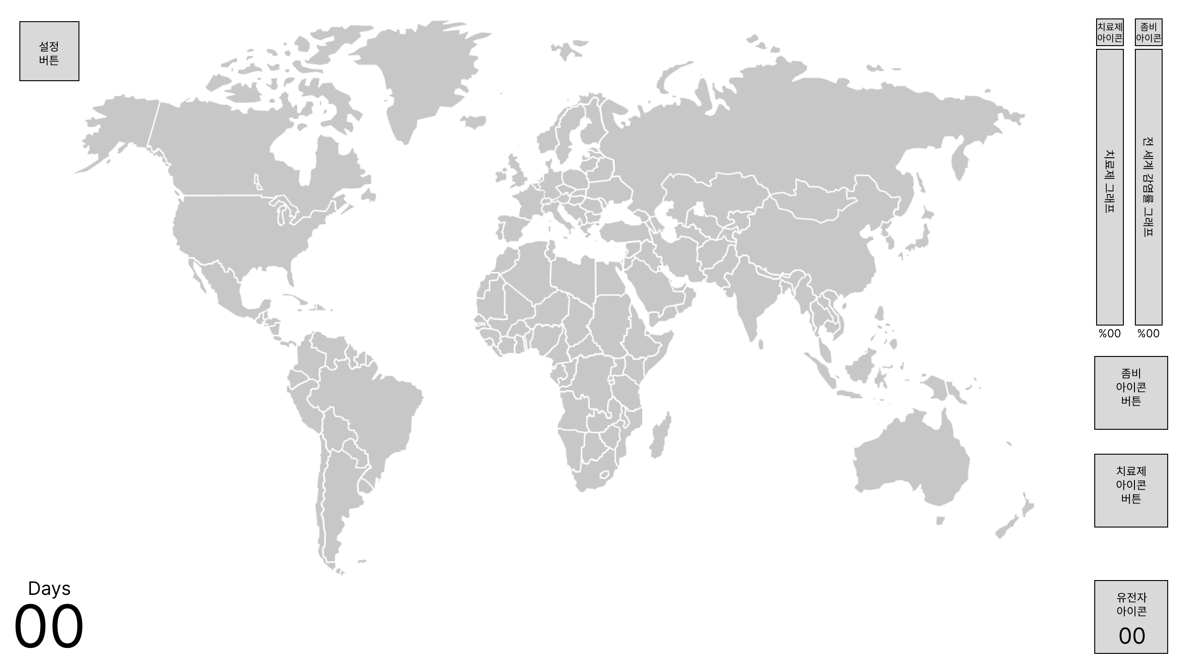
2.1 Ingame
프레임 이름 | 프레임 미리보기 |  | 요소 | 에셋 링크, 폰트 | 타입 | 설명 | int | StringUI | String
Default |  | 1 | 설정 버튼 | Simple Button Set 02 | 2D Icons | Unity Asset Store | 버튼 | 누르면 3.1 Setting으로 넘어감 | 6 | Setting_Button
 |  | 2 | 세계지도 | 따로 넣어둠 | 버튼 | 누르면 누른 나라의 Selected Country 프레임으로 넘어감, 세계지도가 아닌 배경을 누르면 Country Selected에서 Default로 넘어감 | 7 | Worldmap
 |  | 3 | 치료제 아이콘 | Search results for Cure - Flaticon | 아이콘 | 효과 없음 | 8 | Cure_Icon
 |  | 4 | 좀비 아이콘 | Search results for Zombie - Flaticon | 아이콘 | 효과 없음 | 9 | Zombie_Icon
 |  | 5 | 치료제 그래프 | https://assetstore.unity.com/packages/2d/gui/sci-fi-gui-skin-15606 | 그래프 | 치료제 개발 현황을 보여줌, 파란색 그래프 | 10 | Cure_Graph
 |  | 6 | 전세계 감염률 그래프 |  | 그래프 | 전세계 감염률 현황을 보여줌, 빨간색 그래프 | 11 | Zombie_Graph_World
 |  | 7 | 치료제 그래프 퍼센트 | Dosis - Google Fonts ExtraLight 200 | 텍스트 | 치료제 그래프의 퍼센테이지 표시 | 12 | Cure_Percentage | {00}%
 |  | 8 | 전세계 감염률 그래프 퍼센트 | Dosis - Google Fonts ExtraLight 200 | 텍스트 | 전세계 감염률 그래프의 퍼센테이지 표시 | 13 | Zombie_Percentage_World | {00}%
 |  | 9 | 좀비 아이콘 버튼 | Search results for Zombie - Flaticon | 아이콘 | 누르면 2.2 Gen으로 넘어감 효과없음 | 14 | Zombie_Button
 |  | 10 | 치료제 아이콘 버튼 | Search results for Cure - Flaticon | 아이콘 | 누르면 2.2 Gen으로 넘어감 효과없음 | 15 | Cure_Button
 |  | 11 | 유전자 아이콘 | Search results for Gene - Flaticon | 아이콘 | 누르면 Gene 프레임으로 넘어감 효과 없음 | 16 | Gene_Icon
 |  | 12 | 유전자 수 | Dosis - Google Fonts ExtraLight 200 | 텍스트 | 누르면 Gene 프레임으로 넘어감 현재 축적한 유전자 수 표시 | 17 | Gene_Num | {0}
 |  | 13 | Days | Dosis - Google Fonts ExtraLight 200 | 텍스트 | 효과 없음 | 18 | Days | Days
 |  | 14 | 일 수 | Dosis - Google Fonts Regular 400 | 텍스트 | 01 부터 시작해 X분 당 +1이 됨 | 19 | Days_Num | {00}
 |  | 15 | 증상버튼 배경 | https://assetstore.unity.com/packages/2d/gui/sci-fi-gui-skin-15606 | 버튼 | 누르면 2.2 Gen으로 넘어감
 |  | 16 | 사선 | Search results for Line - Flaticon | 아이콘 | 효과 없음
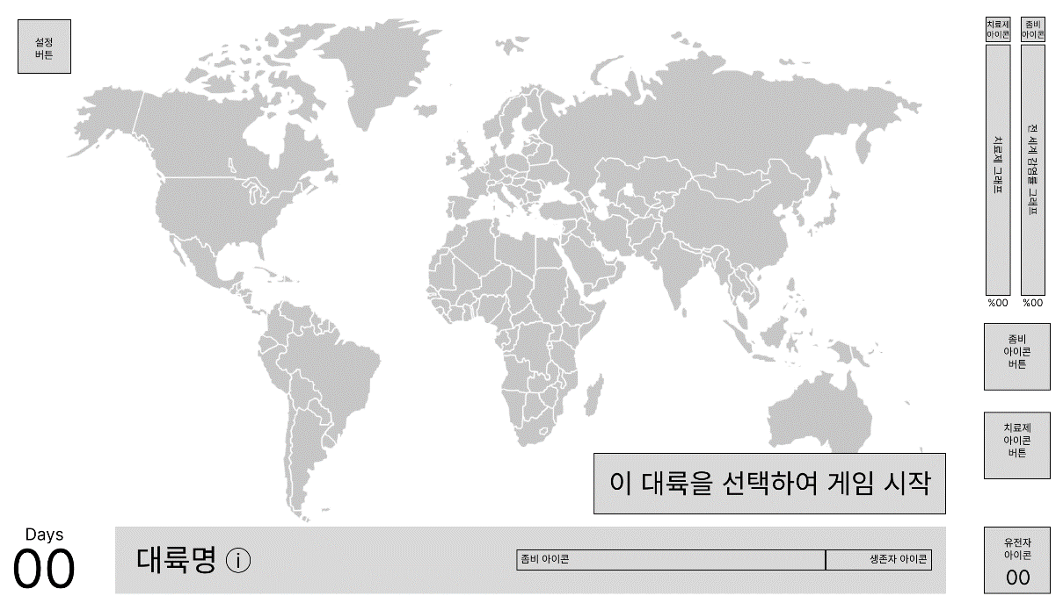
Country Selected |  | 1 | 하단바 | https://assetstore.unity.com/packages/2d/gui/sci-fi-gui-skin-15606 | 배경 | 하단바 배경 | 20 | Country_Bar
 |  | 2 | 국가대륙명 | 산돌구름 (sandollcloud.com) 03Bold | 텍스트 | 선택한 국가 대륙 이름 표시 | 21 | Country_Name | 국가 대륙 이름
 |  | 3 | 국가정보 버튼(+) | https://assetstore.unity.com/packages/2d/gui/sci-fi-gui-skin-15606 | 버튼 | 누르면 Country info 프레임으로 넘어감 | 22 | Country_infoButton
 |  | 4 | 좀비 아이콘 | Search results for Zombie - Flaticon | 아이콘 | 효과 없음 | 9 | Zombie_Icon
 |  | 5 | 감염자 비율 그래프 | https://assetstore.unity.com/packages/2d/gui/sci-fi-gui-skin-15606 | 그래프 | 해당 국가의 감염자 비율을 나타냄 | 23 | Zombie_Graph_Country
 |  | 6 | 생존자 아이콘 | Search results for Alive - Flaticon | 아이콘 | 효과 없음 | 24 | Survivor_Icon
 |  | 7 | 생존자 비율 그래프 | https://assetstore.unity.com/packages/2d/gui/sci-fi-gui-skin-15606 | 그래프 | 해당 국가의 생존자 비율을 나타냄 | 25 | Survivor_Graph_Country
 |  | 8 | 현재 국가 상태 | 산돌구름 (sandollcloud.com) 01Regular | 텍스트 | 평시/국가재난/무정부상태 등 국가의 상태 표시 | 26 | Country_State | 국가 상태
 |  | 8 | 대륙 선택 버튼 | https://assetstore.unity.com/packages/2d/gui/sci-fi-gui-skin-15606 | 버튼 | 누르면 선택한 대륙에서 처음으로 바이러스가 발생함, 게임 시작시에만 표시되고 이후로는 표시되지 않음 | 26 | Country_Select_Button | 이 대륙을 선택하여 게임 시작
 |  | 9 | 자가격리 아이콘 | Search results for Quarantine - Flaticon | 아이콘 | 원래 12번의 X표시가 있다가 자가격리 제도가 실시되면 X표시가 없어짐 | 27 | Quarantine_Icon
 |  | 10 | 공항 아이콘 | Search results for Airport - Flaticon | 아이콘 | 공항 폐쇄시 X표시 | 28 | Airport_Icon
 |  | 11 | 항구 아이콘 | Anchor Icons & Symbols (flaticon.com) | 아이콘 | 항구 폐쇄시 X표시 | 29 | Harbor_Icon
 |  | 12 | X 표시 | Search results for X - Flaticon | 아이콘 | 9, 10, 11번과 함께 사용 | 30 | X_Icon

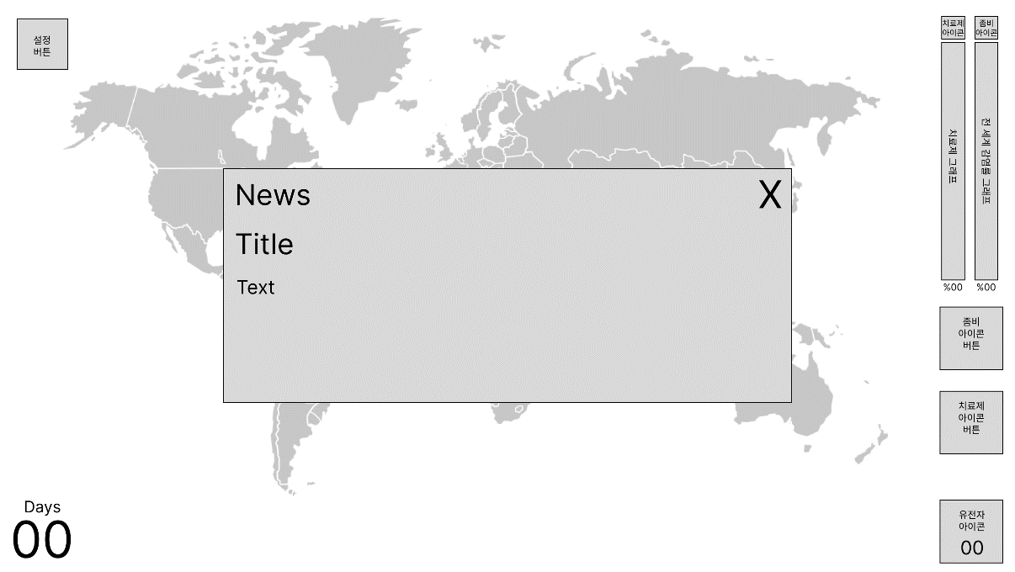
News Pop-up |  | 1 | 뉴스 팝업 | https://assetstore.unity.com/packages/2d/gui/sci-fi-gui-skin-15606 | 배경 | 뉴스 팝업 배경 | 31 | News_Popup
 |  | 2 | News | 산돌구름 (sandollcloud.com) 01Regular | 텍스트 | 효과 없음 | 32 | News | News
 |  | 3 | 뉴스 제목 | 산돌구름 (sandollcloud.com) 03Bold | 텍스트 | 뉴스의 제목 | 33 | News_Title | 뉴스 제목
 |  | 4 | 뉴스 텍스트 | 산돌구름 (sandollcloud.com) 02Medium | 텍스트 | 뉴스 상세 설명 | 34 | News_Text | 뉴스 텍스트
 |  | 5 | 팝업 닫기 | https://assetstore.unity.com/packages/2d/gui/sci-fi-gui-skin-15606 | 버튼 | 누르면 팝업 꺼짐

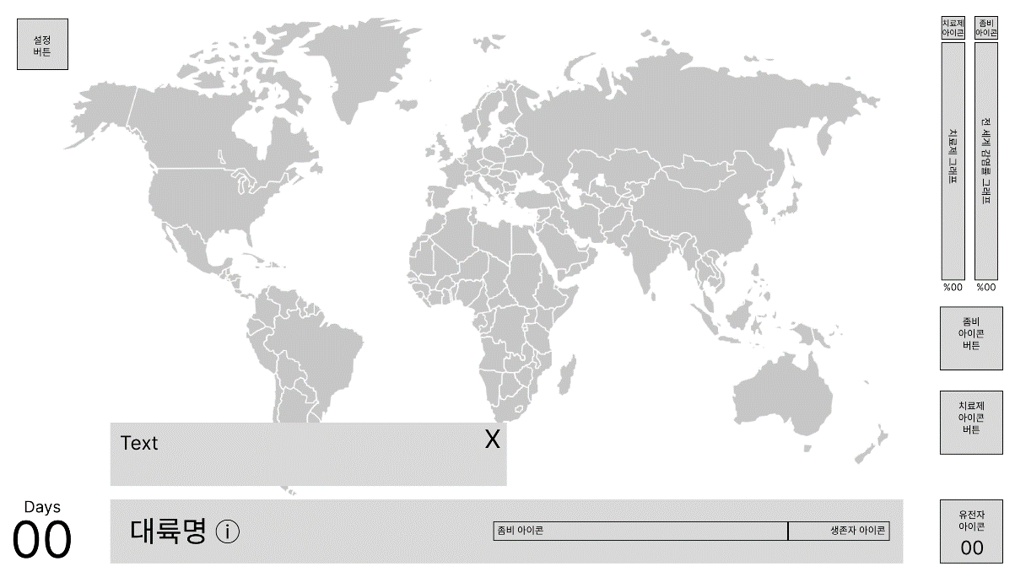
Country info |  | 1 | 국가정보 | https://assetstore.unity.com/packages/2d/gui/sci-fi-gui-skin-15606 | 배경 | 국가 대륙정보 배경 | 35 | Country_info
 |  | 2 | 국가정보 설명 | 산돌구름 (sandollcloud.com) 01Regular | 텍스트 | 국가 대륙정보 설명 | 36 | Country_info_Text | 국가 대륙정보 설명
 |  | 3 | 닫기 버튼 | https://assetstore.unity.com/packages/2d/gui/sci-fi-gui-skin-15606 | 버튼 | 에셋에서 +표시 45도로 기울여서 쓰기 | 37 | Close_Button
 |  |  |  |  |  | 누르면 국가정보 닫음

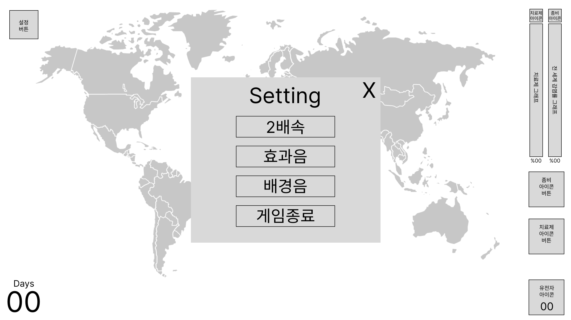
Setting |  | 1 | 설정 배경 | https://assetstore.unity.com/packages/2d/gui/sci-fi-gui-skin-15606 | 배경 | 설정창 배경
 |  | 2 | Setting | Dosis - Google Fonts Medium 500 | 텍스트 | Setting | 60 | Setting_Text | Setting
 |  | 3 | 닫기 버튼 | https://assetstore.unity.com/packages/2d/gui/sci-fi-gui-skin-15606 | 버튼 | 에셋에서 +표시 45도로 기울여서 쓰기
 |  |  |  |  |  | 누르면 설정창 닫음
 |  | 4 | 2배속 버튼 | https://assetstore.unity.com/packages/2d/gui/sci-fi-gui-skin-15606 | 버튼 | 4,5,6 버튼은 토글효과를 주기 위해 에셋에서 진한 창(True), 연한 창(False)으로 사용 | 61 | Setting_Fast | 2배속
 |  |  |  |  |  | 게임 진행 속도가 2배속이 됨 알고리즘에서몇초당 계산에서 초가 절반이 되어 계산하는 속도가 두배가 됨
 |  | 5 | 효과음 버튼 | https://assetstore.unity.com/packages/2d/gui/sci-fi-gui-skin-15606 | 버튼 | 효과음(배경음을 제외한 모든 소리)의 볼륨이 0이 됨 | 62 | Setting_Effect | 효과음
 |  | 6 | 배경음 버튼 | https://assetstore.unity.com/packages/2d/gui/sci-fi-gui-skin-15606 | 버튼 | 배경음의 볼륨이 0이 됨 | 63 | Setting_Bgm | 배경음
 |  | 7 | 게임종료 버튼 | https://assetstore.unity.com/packages/2d/gui/sci-fi-gui-skin-15606 | 버튼 | 누르면 게임 종료 | 64 | Setting_Quit | 게임 종료
 |  |  |  | 산돌구름 (sandollcloud.com) 02Medium

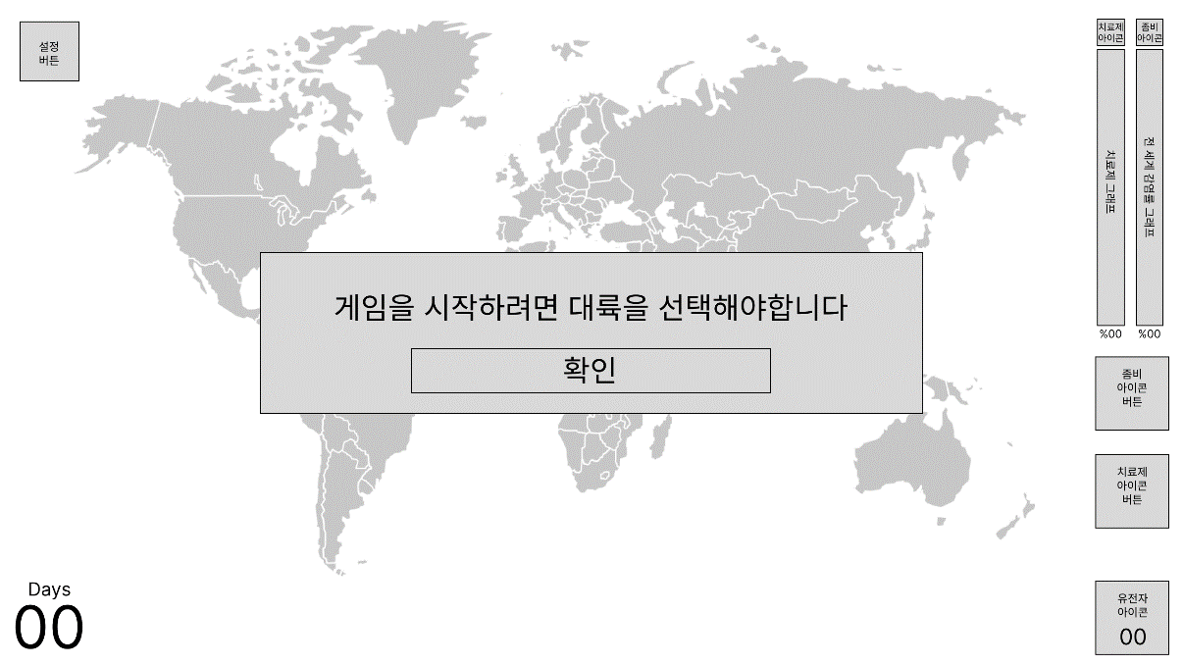
Tutorial |  | 1 | 튜토리얼 배경 | https://assetstore.unity.com/packages/2d/gui/sci-fi-gui-skin-15606 | 배경 | 효과 없음
 |  | 2 | 튜토리얼 텍스트 | 산돌구름 (sandollcloud.com) 02Medium | 텍스트 | 게임을 시작하려면 대륙을 선택해야합니다 | 65 | Tutorial_Text | 게임을 시작하려면 대륙을 선택해야합니다
 |  | 3 | 튜토리얼 버튼 | https://assetstore.unity.com/packages/2d/gui/sci-fi-gui-skin-15606 | 버튼 | 누르면 튜토리얼 창이 꺼지고 Default 화면으로 돌아감 | 66 | Tutorial_Ok | 확인
 |  |  |  | 산돌구름 (sandollcloud.com) 02Medium

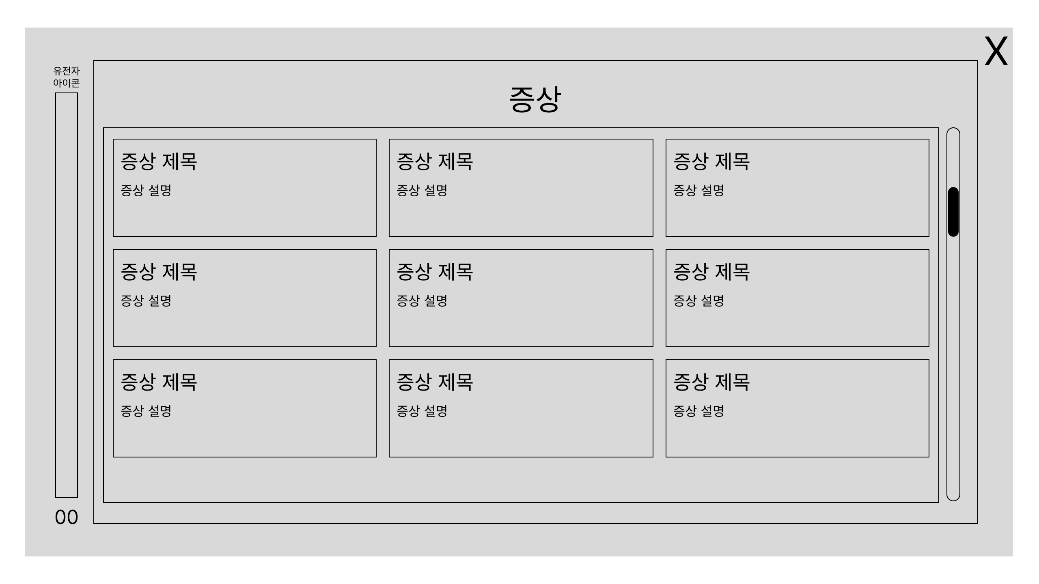
2.2 Gen
프레임 이름 | 프레임 미리보기 |  | 요소 | 에셋 링크, 폰트 | 타입 | 설명 | int | StringUI | String
Default |  | 1 | 배경 | 기본 회색 배경 | 배경 | 효과 없음 | 38 | Gen_Background
 |  | 2 | 유전자 아이콘 | Search results for Gene - Flaticon | 아이콘 | 효과 없음 | 16 | Gene_Icon
 |  | 3 | 유전자 그래프 | https://assetstore.unity.com/packages/2d/gui/sci-fi-gui-skin-15606 | 그래프 | 전체를 X라고 놓고 현재 갖고있는 유전자의 비율을 표시 | 39 | Gene_Graph
 |  | 4 | 유전자 수 | Dosis - Google Fonts ExtraLight 200 | 텍스트 | 현재 갖고 있는 유전자의 수 표시 | 17 | Gene_Num | {0}
 |  | 5 | 탭 배경 | https://assetstore.unity.com/packages/2d/gui/sci-fi-gui-skin-15606 | 배경 | 효과 없음 | 40 | Tab_Background
 |  | 6 | 증상 텍스트 | 산돌구름 (sandollcloud.com) 03Bold | 텍스트 | 효과 없음 | 41 | Symptom | 증상
 |  | 7 | 항목 스크롤 배경 | 없음 | 배경 | 효과 없음 항목 스크롤할 때 항목 표시 범위임 | 42 | Tab_Scroll_Background
 |  | 8 | 스크롤바 | https://assetstore.unity.com/packages/2d/gui/sci-fi-gui-skin-15606 | 스크롤바 | 상하로 스크롤 하여 항목 전체가 보일 수 있도록 함 | 43 | Tab_Scrollbar
 |  | 9 | 항목 배경 | https://assetstore.unity.com/packages/2d/gui/sci-fi-gui-skin-15606 | 버튼 | 누르면 Selected 프레임으로 넘어감 | 44 | Item_Background
 |  | 10 | 증상 제목 | 산돌구름 (sandollcloud.com) 02Medium | 텍스트 | 증상 제목 표시 | 45 | Symptom_Title | 증상 제목
 |  | 11 | 증상 설명 | 산돌구름 (sandollcloud.com) 01Regular | 텍스트 | 증상 설명 표시 | 46 | Symptom_Text | 증상 설명
 |  | 12 | 탭 배경 | https://assetstore.unity.com/packages/2d/gui/sci-fi-gui-skin-15606 | 배경 | 효과 없음 | 40 | Tab_Background
 |  | 13 | 전염성 텍스트 | 산돌구름 (sandollcloud.com) 03Bold | 텍스트 | 효과 없음 | 47 | Contagious | 전염성
 |  | 14 | 항목 스크롤 배경 | 없음 | 배경 | 효과 없음 항목 스크롤할 때 항목 표시 범위임 | 42 | Tab_Scroll_Background
 |  | 15 | 스크롤바 | https://assetstore.unity.com/packages/2d/gui/sci-fi-gui-skin-15606 | 스크롤바 | 상하로 스크롤 하여 항목 전체가 보일 수 있도록 함 | 43 | Tab_Scrollbar
 |  | 16 | 항목 배경 | https://assetstore.unity.com/packages/2d/gui/sci-fi-gui-skin-15606 | 버튼 | 누르면 Selected 프레임으로 넘어감 | 44 | Item_Background
 |  | 17 | 전염성 항목 제목 | 산돌구름 (sandollcloud.com) 02Medium | 텍스트 | 전염성 항목 제목 표시 | 48 | Contagious_Title | 전염성 항목 제목
 |  | 18 | 전염성 항목 설명 | 산돌구름 (sandollcloud.com) 01Regular | 텍스트 | 전염성 항목 설명 표시 | 49 | Contagious_Text | 전염성 항목 설명
 |  | 19 | 탭 배경 | https://assetstore.unity.com/packages/2d/gui/sci-fi-gui-skin-15606 | 배경 | 효과 없음 | 40 | Tab_Background
 |  | 20 | 변이 텍스트 | 산돌구름 (sandollcloud.com) 03Bold | 텍스트 | 효과 없음 | 50 | Transition | 변이
 |  | 21 | 항목 스크롤 배경 | 없음 | 배경 | 효과 없음 항목 스크롤할 때 항목 표시 범위임 | 42 | Tab_Scroll_Background
 |  | 22 | 스크롤바 | https://assetstore.unity.com/packages/2d/gui/sci-fi-gui-skin-15606 | 스크롤바 | 상하로 스크롤 하여 항목 전체가 보일 수 있도록 함 | 43 | Tab_Scrollbar
 |  | 23 | 항목 배경 | https://assetstore.unity.com/packages/2d/gui/sci-fi-gui-skin-15606 | 버튼 | 누르면 Selected 프레임으로 넘어감 | 44 | Item_Background
 |  | 24 | 변이 제목 | 산돌구름 (sandollcloud.com) 02Medium | 텍스트 | 변이 제목 표시 | 51 | Transition_Title | 변이 제목
 |  | 25 | 변이 설명 | 산돌구름 (sandollcloud.com) 01Regular | 텍스트 | 변이 설명 표시 | 52 | Transition_Text | 변이 설명
 |  | 26 | 배경 닫기 | https://assetstore.unity.com/packages/2d/gui/sci-fi-gui-skin-15606 | 버튼 | 누르면 2.1 Ingame의 Default 화면으로 돌아감
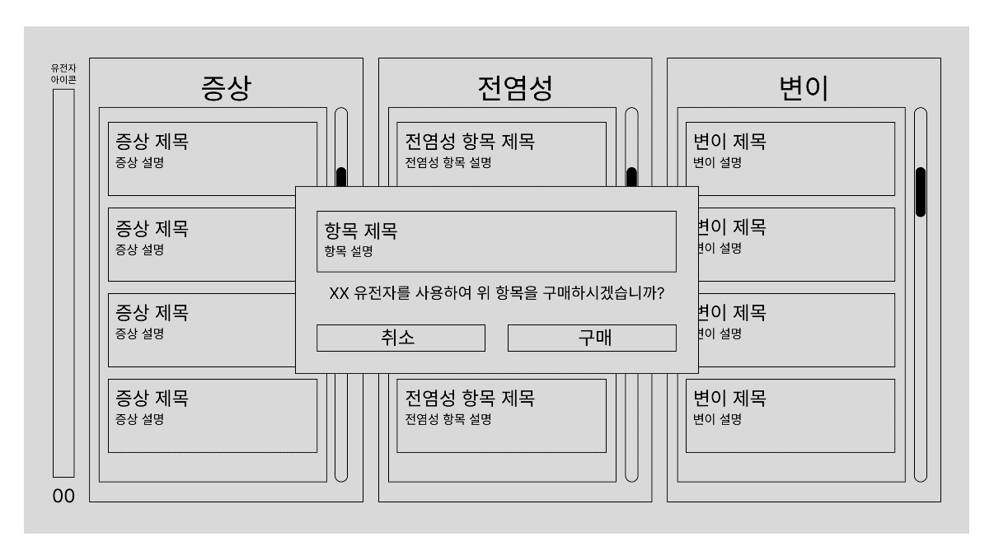
Selected |  | 1 | 선택창 배경 | https://assetstore.unity.com/packages/2d/gui/sci-fi-gui-skin-15606 | 배경 | 효과 없음 | 53 | Selected_Background
 |  | 2 | 항목 배경 | 기본 회색 배경 | 배경 | 효과 없음 | 54 | Selected_Item_Background
 |  | 3 | 항목 제목 | 산돌구름 (sandollcloud.com) 02Medium | 텍스트 | 선택한 항목의 제목 표시 | 55 | Item_Title | 항목 제목
 |  | 4 | 항목 설명 | 산돌구름 (sandollcloud.com) 01Regular | 텍스트 | 선택한 항목의 설명 표시 | 56 | Item_Text | 항목 설명
 |  | 5 | 확인 문구 | 산돌구름 (sandollcloud.com) 01Regular | 텍스트 | 필요한 유전자 수+"유전자를 사용하여 위 항목을 구매하시겠습니까?" 텍스트 표시 | 57 | Confirm_Text | {00}+유전자를 사용하여 위 항목을 구매하시겠습니까?
 |  | 6 | 취소 버튼 | 산돌구름 (sandollcloud.com) 01Regular | 버튼 | 누르면 아무 효과 없이 Default 화면으로 넘어감 | 58 | Cancel_Button | 취소
 |  | 7 | 구매 버튼 | 산돌구름 (sandollcloud.com) 01Regular | 버튼 | 누르면 유전자 수가 소모되고 Default 화면에서 항목 배경이 더 진한 배경으로 바뀜, 더 이상 선택 안됨 | 59 | Purchase_Button | 구매

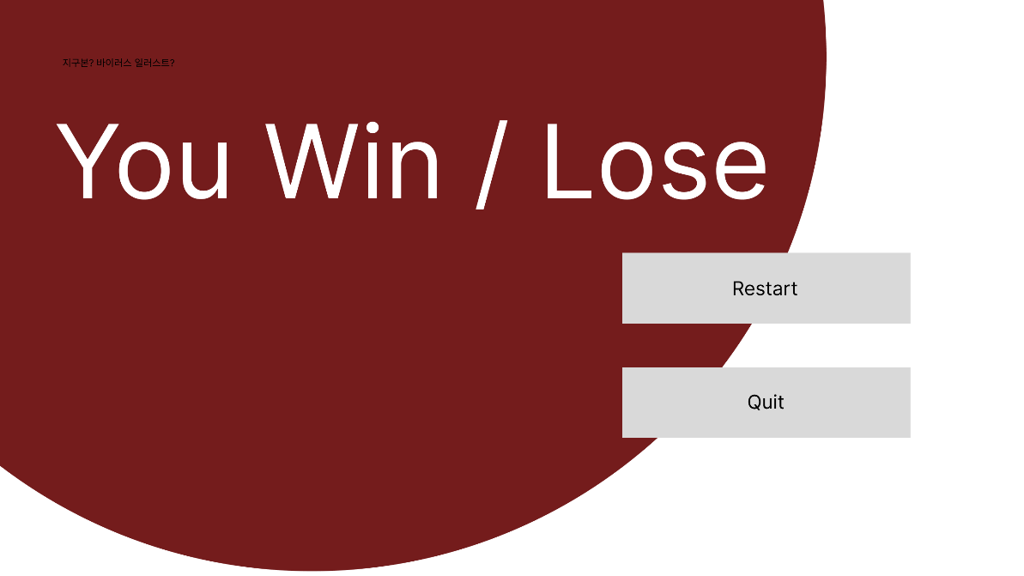
3.1 End
프레임 이름 | 프레임 미리보기 | 요소 번호 | 요소 | 에셋 링크, 폰트 | 타입 | 설명 | int | StringUI | String
End |  |  | 게임 결과 | Rubik Glitch - Google Fonts | 텍스트 | 게임에서 치료제 100%로 끝났으면 You Lose, 감염률 100%로 끝났으면 You Win 텍스트 표시 | 60 | Game_Result | You Win / You Lose
 |  |  | 지구본 | https://assetstore.unity.com/packages/vfx/shaders/earth-rendering-free-54914 | 사진 | 효과 없음, 천천히 돌아가는 모션효과 | 2 | Earth

 |  |  | 다시 새 게임 버튼 | https://assetstore.unity.com/packages/2d/gui/sci-fi-gui-skin-15606 | 버튼 | 누르면 2.1 Start로 넘어감 | 61 | Game_Restart | Restart
 |  |  | 게임종료 버튼 | https://assetstore.unity.com/packages/2d/gui/sci-fi-gui-skin-15606 | 버튼 | 누르면 게임 종료 | 5 | Game_Quit | Quit
 |  |  |  | Dosis - Google Fonts Medium 500

